Sheet1
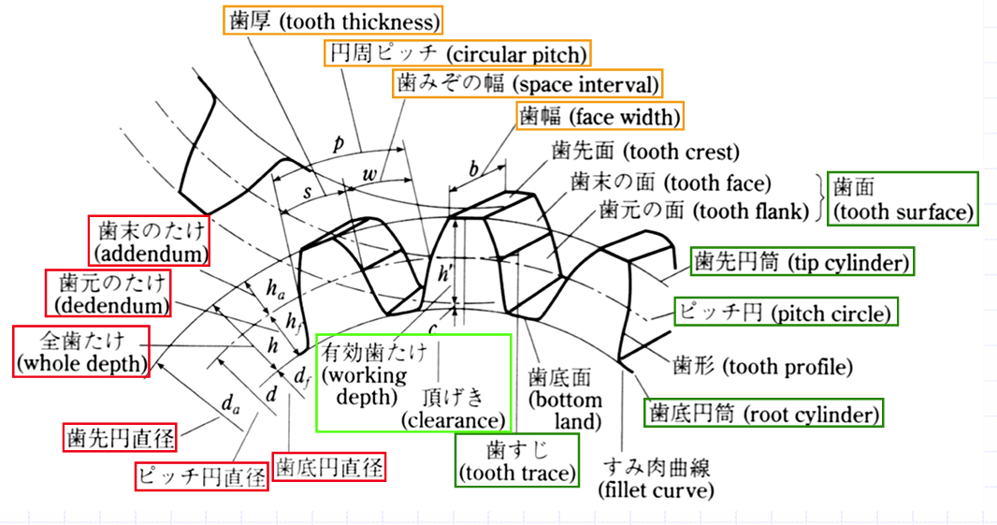
 | 内歯車 |  | 平歯車
ギアの設計 | モジュール | 1 | モジュール | 1
 | 基準圧力角 | 20 | 基準圧力角 | 20
 | 歯数 | 35 | 歯数 | 21
 | 基準円直径 | 35 | 基準円直径 | 21
 | 歯先円直径 | 37 | 歯先円直径 | 23
 | 歯底円直径 | 32.5 | 歯底円直径 | 18.5
 | 歯厚 | 1.57 | 歯厚 | 1.57

